JACQUEMUS TAKE ALL
IMAGES | EAN CODE | Item Code | Color Description | Size | AVAILABLE | RRP | WHS | TOT WHS
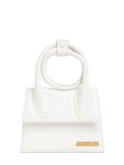 | 3700943884480 | 21H213BA005-3000 | 100 | UN | 7 | € 690.00 | € 265.00 | € 1,855.00
 | 3700943003508 | 21H213BA005-3000 | 990 | 56 | 3 | € 130.00 | € 45.00 | € 135.00
 | 3700943003515 | 22E213AC002-5001 | 990 | 58 | 3 | € 130.00 | € 45.00 | € 135.00
 | 3700943190802 | 22H223AC001-5001 | 990 | 58 | 7 | € 120.00 | € 41.00 | € 287.00
 | 3700943190819 | 22H223AC001-5001 | 990 | 60 | 6 | € 120.00 | € 41.00 | € 246.00
 | 3700943884190 | 213BA002-3000 | 100 | UN | 38 | € 720.00 | € 275.00 | € 10,450.00
 | 3700943884480 | 213BA005-3000 | 100 | UN | 8 | € 790.00 | € 295.00 | € 2,360.00
 | 3700943108241 | 213BA005-3071 | 140 | UN | 4 | € 790.00 | € 295.00 | € 1,180.00
 | 3700943003515 | 213AC002-5001 | 990 | 58 | 4 | € 130.00 | € 45.00 | € 180.00
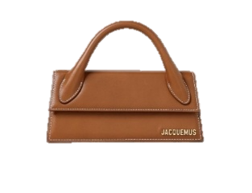 | 3700943269041 | 213BA0043072 | 811/LIGHT BROWN 2 | UN | 24 | € 840.00 | € 313.64 | € 7,527.36
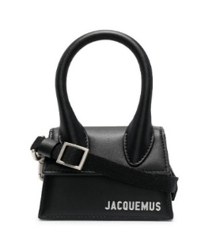 | 3700943007599 | 216BA0013061 | 990/BLACK | UN | 5 | € 790.00 | € 281.82 | € 1,409.10
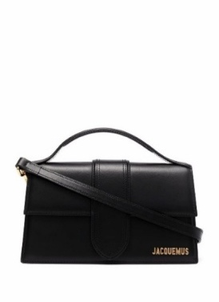 | 3700943884589 | 213BA0073000 | 990/BLACK | UN | 192 | € 820.00 | € 372.73 | € 71,564.16
 | 3700943884565 | 213BA0073000 | 100/WHITE | UN | 102 | € 820.00 | € 372.73 | € 38,018.46
 | 3700943012876 | 221BA0133060 | 990/BLACK | UN | 11 | € 890.00 | € 386.36 | € 4,249.96
 | 3700943269072 | 213BA0073000 | 811/LIGHT BROWN 2 | UN | 60 | € 820.00 | € 372.73 | € 22,363.80
 | 3700943285553 | 213BA0073000 | 470/RED | UN | 30 | € 820.00 | € 372.73 | € 11,181.90
 | 3700943108395 | 213BA0073000 | 120 | UN | 40 | € 820.00 | € 372.73 | € 14,909.20
 | 3700943108401 | 213BA0073000 | 430 | UN | 30 | € 820.00 | € 372.73 | € 11,181.90
 | 3700948842133 | 213BA0023000 | 990/BLACK | UN | 50 | € 720.00 | € 275.00 | € 13,750.00
 |  |  |  |  | 624

